Hoja4


ALISON JHANINA GUTIERREZ PARTICIPANTE DEL GRUPO

Hoja1
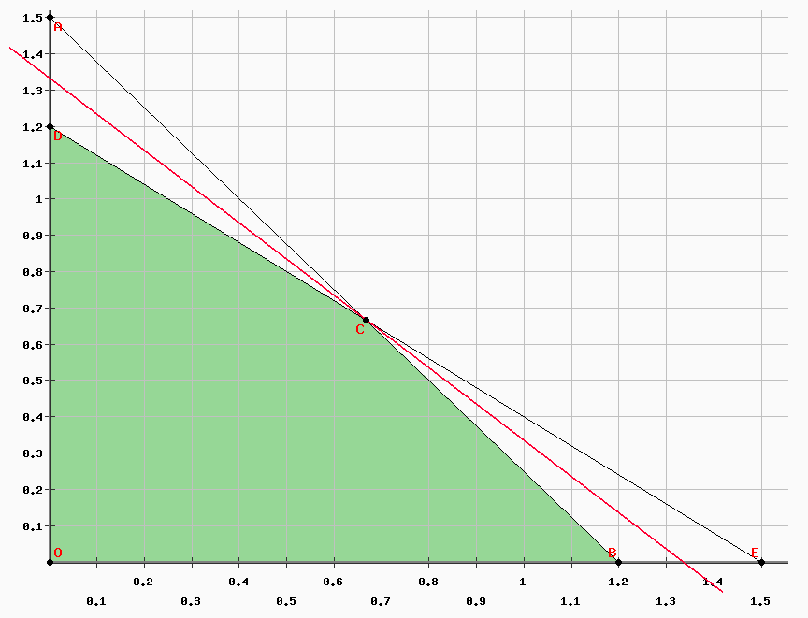
 |  |  |  | RESOLUCION POR EL METODO GRAFICO |  |  |  |  | RESOLUCION POR EL METODO SIMPLEX
EJERCICIO #1 |  |  |  |  |  |  | paso 1: Forma canonica |  |  |  | paso 2: Transformar a forma estandar
 | inversion | tiempo | ganancia
amigo 1 | 5000$ | 400h | 4500$ |  |  |  | F.O. MAX | z = 4500x1 + 4500x2 |  |  | F.O. MAX | z = 4500x1 + 4500x2
amigo2 | 4000$ | 500h | 4500$ |  |  |  | S.a |  |  |  | S.a
restriccion | 6000$ | 600h |  |  |  |  | 5000x1 + 4000x2 <= 6000 [$] |  |  |  | 5000x1 + 4000x2 + h1 = 6000 [$]
 |  |  |  |  |  |  | 400x1 + 500x2 <= 600 [h] |  |  |  | 400x1 + 500x2 + h2 = 600 [h]
$∀ x_{j}≥0 ∧ x_{j} ε R$
$∀ x_{j}≥0 ∧ x_{j} ε R$
x1 = Fraccion/proporcion de inversion en el negocio del amigo 1
x2 = Fraccion/proporcion de inversion en el negocio del amigo 2

F.O. MAX | z = 4500x1 + 4500x2 [$] |  |  |  |  |  | paso 3: Igualar la funcion objetivo a cero
S.a |  |  |  |  |  |  | z - 4500x1 - 4500x2 = 0
5000x1 + 4000x2 <= 6000 [$]
400x1 + 500x2 <= 600 [h] |  |  |  |  |  |  | paso 4: Lenar la tabla
$∀ x_{j}≥0 ∧ x_{j} ε R$
 |  |  |  |  |  |  |  | z | x1 | x2 | h1 | h2 | LD | q
 |  |  |  |  |  |  | z | 1 | -4500 | -4500 | 0 | 0 | 0
 |  |  |  |  |  |  | h1 | 0 | 5000 | 4000 | 1 | 0 | 6000 | 1.2
 |  |  |  |  |  |  | h2 | 0 | 400 | 500 | 0 | 1 | 600 | 1.5 | Gaus
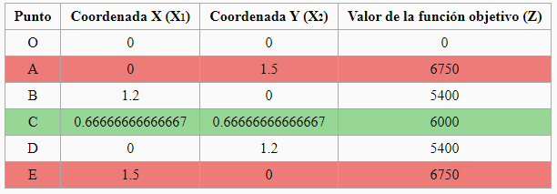
 | leonardo Eguino Vasquez |  |  |  |  |  | z | 1 | 0 | -900 | 0.9 | 0 | 5400 |  | 4500
 |  |  |  |  |  |  | x1 | 0 | 1 | 0.8 | 0.0002 | 0 | 1.2 | 1.5 | 5000
 |  |  |  |  |  |  | h2 | 0 | 0 | 180 | -0.08 | 1 | 120 | 0.66666666667 | -400
 |  |  |  |  |  |  | z | 1 | 0 | 0 | 0.5 | 5 | 6000 |  | 900
 |  |  |  |  |  |  | x1 | 0 | 1 | 0 | 0.00055555555556 | -0.0044444444444 | 0.66666666667 |  | -0.8
 |  |  |  |  |  |  | x2 | 0 | 0 | 1 | -0.00044444444444 | 0.0055555555556 | 0.66666666667 |  | 180

 |  |  |  |  |  |  |  |  |  | Solucion Optima Factible y Unica
 |  |  |  | Solucion Optima Factible y Unica |  | Para que la persona que heredo los 6000$ consiga una ganancia maxima de 6000$ debera invertir una fraccion de 2/3 del monto completo en el negocio del amigo 1 y 2/3 en el negocio del amigo 2
 |  |  |  | z*= | 6000 [$] |  |  |  |  | z*= | 6000 [$]
 |  |  |  | x1*= | 0.66666666667 |  |  |  |  | x1*= | 0.66666666667
 |  |  |  | x2*= | 0.66666666667 |  |  |  |  | x2*= | 0.66666666667

 |  |  |  | 6000
 |  |  |  | 600

Hoja2
EJERCICIO # 2 |  |  |  |  | RESOLUCION POR EL METODO GRAFICO |  |  |  |  | paso 2: Forma estandar
 |  |  |  |  | La formulacion tiene 3 variables, por lo tanto, no puede resolverse por el metodo grafico
x2 <= 1/2(x1 + x2 + x3) --> x1 - x2 + x3 >= 0 |  |  |  |  |  |  |  |  |  | F.O. MAX | z = 100000x1 + 18000x2 + 40000x3 [Audiencia]
x1 >= 1/10(x1 + x2 + x3) --> 9x1 - x2 -x3 >= 0 |  |  |  |  |  |  |  |  |  | S.a
 |  |  |  |  |  |  |  |  |  |  | 2000x1 + 300x2 + 600x3 + h1= 18500 [$]
x1 = Unidades de publicidad de Television |  |  |  |  | RESOLUCION POR EL METODO SIMPLEX |  |  |  |  |  | x1 + h2 = 10 [unidades]
x2 = Unidades de publicidad de Radio |  |  |  |  |  |  |  |  |  |  | x2 + h3 = 20 [unidades]
x3 = Unidades de publicidad de Prensa |  |  |  |  | paso 1: forma canonica |  |  |  |  |  | x3 + h4 = 10 [unidades]
 |  |  |  |  |  |  |  |  |  |  | -x1 + x2 -x3 + h5 = 0 [unidades]
F.O. MAX | z = 100000x1 + 18000x2 + 40000x3 [Audiencia] |  |  |  | F.O. MAX | z = 100000x1 + 18000x2 + 40000x3 [Audiencia] |  |  |  |  | -9x1 + x2 +x3 + h6 = 0 [unidades]
$∀ x_{j}≥0 ∧ x_{j} ε Z$
S.a |  |  |  |  | S.a
 | 2000x1 + 300x2 + 600x3 <= 18500 [$] |  |  |  |  | 2000x1 + 300x2 + 600x3 <= 18500 [$]
 | x1 <= 10 [unidades] |  |  |  |  | x1 <= 10 [unidades]
 | x2 <= 20 [unidades] |  |  |  |  | x2 <= 20 [unidades] |  |  |  | paso 3: igualar la funcion objetivo a cero
 | x3 <= 10 [unidades] |  |  |  |  | x3 <= 10 [unidades]
 | x1 - x2 + x3 >= 0 [unidades] |  |  |  |  | -x1 + x2 -x3 <= 0 [unidades] |  |  |  | z - 100000x1 -18000x2 - 40000x3 = 0
 | 9x1 - x2 -x3 >= 0 [unidades] |  |  |  |  | -9x1 + x2 +x3 <= 0 [unidades]
$∀ x_{j}≥0 ∧ x_{j} ε Z$
$∀ x_{j}≥0 ∧ x_{j} ε Z$

paso 4: Llenar la tabla
 | z | x1 | x2 | x3 | h1 | h2 | h3 | h4 | h5 | h6 | LD | q
z | 1 | -100000 | -18000 | -40000 | 0 | 0 | 0 | 0 | 0 | 0 | 0
h1 | 0 | 2000 | 300 | 600 | 1 | 0 | 0 | 0 | 0 | 0 | 18500 | 9.25
h2 | 0 | 1 | 0 | 0 | 0 | 1 | 0 | 0 | 0 | 0 | 10 | 10
h3 | 0 | 0 | 1 | 0 | 0 | 0 | 1 | 0 | 0 | 0 | 20
h4 | 0 | 0 | 0 | 1 | 0 | 0 | 0 | 1 | 0 | 0 | 10
h5 | 0 | -1 | 1 | -1 | 0 | 0 | 0 | 0 | 1 | 0 | 0
h6 | 0 | -9 | 1 | 1 | 0 | 0 | 0 | 0 | 0 | 1 | 0 |  | gaus
z | 1 | 0 | -3000 | -10000 | 50 | 0 | 0 | 0 | 0 | 0 | 925000 |  | 100000
x1 | 0 | 1 | 0.15 | 0.3 | 0.0005 | 0 | 0 | 0 | 0 | 0 | 9.25 | 30.833333333 | 2000
h2 | 0 | 0 | -0.15 | -0.3 | -0.0005 | 1 | 0 | 0 | 0 | 0 | 0.75 |  | -1
h3 | 0 | 0 | 1 | 0 | 0 | 0 | 1 | 0 | 0 | 0 | 20 |  | 0
h4 | 0 | 0 | 0 | 1 | 0 | 0 | 0 | 1 | 0 | 0 | 10 | 10 | 0
h5 | 0 | 0 | 1.15 | -0.7 | 0.0005 | 0 | 0 | 0 | 1 | 0 | 9.25 |  | 1
h6 | 0 | 0 | 2.35 | 3.7 | 0.0045 | 0 | 0 | 0 | 0 | 1 | 83.25 | 22.5 | 9
z | 1 | 0 | -3000 | 0 | 50 | 0 | 0 | 10000 | 0 | 0 | 1025000 |  | 10000
x1 | 0 | 1 | 0.15 | 0 | 0.0005 | 0 | 0 | -0.3 | 0 | 0 | 6.25 | 41.666666667 | -0.3
h2 | 0 | 0 | -0.15 | 0 | -0.0005 | 1 | 0 | 0.3 | 0 | 0 | 3.75 |  | 0.3
h3 | 0 | 0 | 1 | 0 | 0 | 0 | 1 | 0 | 0 | 0 | 20 | 20 | 0
x3 | 0 | 0 | 0 | 1 | 0 | 0 | 0 | 1 | 0 | 0 | 10 |  | 1
h5 | 0 | 0 | 1.15 | 0 | 0.0005 | 0 | 0 | 0.7 | 1 | 0 | 16.25 | 14.130434783 | 0.7
h6 | 0 | 0 | 2.35 | 0 | 0.0045 | 0 | 0 | -3.7 | 0 | 1 | 46.25 | 19.680851064 | -3.7
z | 1 | 0 | 0 | 0 | 51.304347826 | 0 | 0 | 11826.086957 | 2608.6956522 | 0 | 1067391.3043 |  | 3000
x1 | 0 | 1 | 0 | 0 | 0.0004347826087 | 0 | 0 | -0.39130434783 | -0.13043478261 | 0 | 4.1304347826 |  | -0.15
h2 | 0 | 0 | 0 | 0 | -0.0004347826087 | 1 | 0 | 0.39130434783 | 0.13043478261 | 0 | 5.8695652174 |  | 0.15
h3 | 0 | 0 | 0 | 0 | -0.0004347826087 | 0 | 1 | -0.60869565217 | -0.86956521739 | 0 | 5.8695652174 |  | -1
x3 | 0 | 0 | 0 | 1 | 0 | 0 | 0 | 1 | 0 | 0 | 10 |  | 0
x2 | 0 | 0 | 1 | 0 | 0.0004347826087 | 0 | 0 | 0.60869565217 | 0.86956521739 | 0 | 14.130434783 |  | 1.15
h6 | 0 | 0 | 0 | 0 | 0.0034782608696 | 0 | 0 | -5.1304347826 | -2.0434782609 | 1 | 13.043478261 |  | -2.35

Solucion optima factible y unica |  | NOTA : Al tomar valores enteros existe una disminucion en la maxima audiencia, debido a que no es posible realizar publicidades a medias |  |  |  |  | Interpretacion: Para conseguir 1052000 de audiencia como maximo, se deben realizar 4 unidades de publicidad por television, 14 unidades de publicidad por radio y 10 unidades de publicidad por prensa

z*= | 1052000
x1*= | 4
x2*= | 14
x3*= | 10

 |  | Leonardo Rene Eguino Vasquez

Hoja3
EJERCICIO #3 |  |  |  |  | SOLUCION POR EL METODO GRAFICO |  |  |  |  | paso 2: Forma estandar
 |  |  |  |  | Debido a la existencia de 3 variables en la formulacion, no es posible resolver el problema por el metodo grafico |  |  |  |  | F.O. MAX | z = 700x1 + 3500x2 + 7000x3 [€]
 |  |  |  |  |  |  |  |  |  | S.a.
 |  |  |  |  |  |  |  |  |  |  | x1 + 2x2 + 3x3 + h1 = 100 [h]
x1 = Unidades del producto A |  |  |  |  |  |  |  |  |  |  | 2x1 + 3x2 + x3 + h2 = 200 [h]
x2 = Unidades del producto B |  |  |  |  |  |  |  |  |  |  | 3x1 + 2,5x2 + 4x3 + h3 <= 600 [u. mat. prima]
$∀ x_{j}≥0 ∧ x_{j} ε Z$
x3 = Unidades del producto C |  |  |  |  | paso 1: Forma canonica

F.O. MAX | z = 700x1 + 3500x2 + 7000x3 [€] |  |  |  | F.O. MAX | z = 700x1 + 3500x2 + 7000x3 [€]
S.a. |  |  |  |  | S.a. |  |  |  |  | pao 3: Igualar la funcion objetivo a cero
 | x1 + 2x2 + 3x3 <= 100 [h] |  |  |  |  | x1 + 2x2 + 3x3 <= 100 [h]
 | 2x1 + 3x2 + x3 <= 200 [h] |  |  |  |  | 2x1 + 3x2 + x3 <= 200 [h] |  |  |  | z - 700x1 - 3500x2 - 7000x3 =0
 | 3x1 + 2,5x2 + 4x3 <=600 [u. mat. prima] |  |  |  |  | 3x1 + 2,5x2 + 4x3 <=600 [u. mat. prima]
$∀ x_{j}≥0 ∧ x_{j} ε Z$
$∀ x_{j}≥0 ∧ x_{j} ε Z$

 | z | x1 | x2 | x3 | h1 | h2 | h3 | LD | q
z | 1 | -700 | -3500 | -7000 | 0 | 0 | 0 | 0
h1 | 0 | 1 | 2 | 3 | 1 | 0 | 0 | 100 | 33.333333333
h2 | 0 | 2 | 3 | 1 | 0 | 1 | 0 | 200 | 200
h3 | 0 | 3 | 2.5 | 4 | 0 | 0 | 1 | 600 | 150 | gaus
z | 1 | 1633.3333333 | 1166.6666667 | 0 | 2333.3333333 | 0 | 0 | 233333.33333 |  | 7000
x3 | 0 | 0.33333333333 | 0.66666666667 | 1 | 0.33333333333 | 0 | 0 | 33.333333333 |  | 3
h2 | 0 | 1.6666666667 | 2.3333333333 | 0 | -0.33333333333 | 1 | 0 | 166.66666667 |  | -1
h3 | 0 | 1.6666666667 | -0.16666666667 | 0 | -1.3333333333 | 0 | 1 | 466.66666667 |  | -4

 |  | Leonardo Rene Eguino Vasqez

Ejer_vic
 |  |  | PRACTICA # 3 GRUPAL METODO SIMPLEX Y GRAFICO
 |  |  |  |  |  |  |  |  |  |  | victor manuel caceres paco
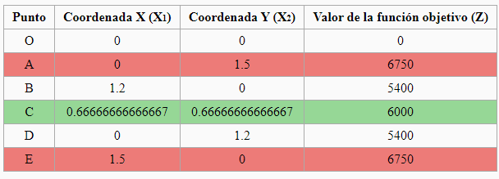

ejercicioi01 |  |  |  | METODO GRAFICO
1,- Variables
x1.-Fraccion de la sociedad con proporcion del amigo I
x2.-Fraccion de la sociedad con proporcion del Amigo II
2.- F.O. max z= 4500x1 + 4500x2
s.a
5000x1 +4000x2 <= 6000 [$]
400x1 +500x2 <= 600 [hrs]
$$∀ x_{j}{ ^ x}_{j}∈N$$

 |  |  |  |  |  |  |  |  |  |  |  |  | soluciono optima y factible

 |  |  |  |  |  |  |  |  |  |  |  |  | z*= | 6000
 |  |  |  |  |  |  |  |  |  |  |  |  | x1*= | 0.66667
 |  |  |  |  |  |  |  |  |  |  |  |  | x2*= | 0.66667

 |  | METODO SIMPLEX
 |  |  |  |  | Paso 4: Llenar la tabla con los valores de los coeficientes de todas las variables
Paso 1: Formular el problema en la forma canónica.
5000x1 +4000x2 <= 6000 [$] |  |  |  |  |  | z | x1 | x2 | h1 | h2 | LD | q
400x1 +500x2 <=600[hrs] |  |  |  |  | z | 1 | -4500 | -4500 | 0 | 0 | 0
Paso 2: Luego llevar a la forma estándar |  |  |  | x | h1 | 0 | 5000 | 4000 | 1 | 0 | 6000 | 1.2
5000x1+4000 x2 +h1 = 6000 |  |  |  |  | h2 | 0 | 400 | 500 | 0 | 1 | 600 | 1.5
400 x1 + 500x2 +h2 = 600 [ hrs] |  |  |  |  | z | 1 | 0 | -900 | 0.9 | 0 | 5400 | -6 | 4500
Paso 3: Igualar la Función Objetivo a cero. |  |  |  |  | x1 | 0 | 1 | 0.8 | 0.0002 | 0 | 1.2 | 1.5 | 5000
z- 4500x1 - 4500x2=0 |  |  |  |  | h2 | 0 | 0 | 180 | -0.08 | 1 | 120 | 0.66666666667 | -400
 |  |  |  |  | z | 1 | 0 | 0 | 0.5 | 5 | 6000 |  | 900
 |  |  |  |  | x1 | 0 | 1 | 0 | 0.00055555555556 | -0.0044444444444 | 0.66666666667 |  | -0.8
 |  |  |  |  | x2 | 0 | 0 | 1 | -0.00044444444444 | 0.0055555555556 | 0.66666666667 |  | 180

 |  |  |  |  | z*= | 6000
 |  |  |  |  | x1*= | 0.66667
 |  |  |  |  | x2*= | 0.66667

 | solucion optima y factible

 | Para que la persona que heredo los 6000$ consiga una ganancia maxima de 6000$ debera invertir una fraccion de 2/3 del monto completo en el negocio del amigo 1 y 2/3 en el negocio del amigo 2

